Staff page
Staff

มี QR Code

ไม่มี QR Code

ลงทะเบียนหน้างาน

Action ปุ่ม มี QR Code
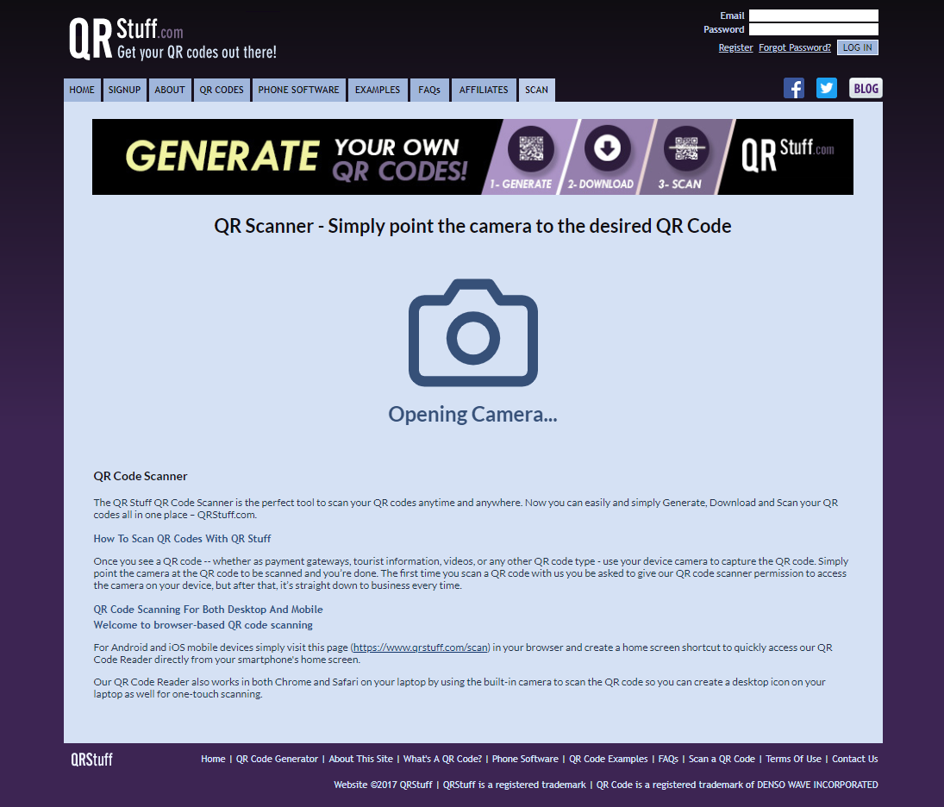

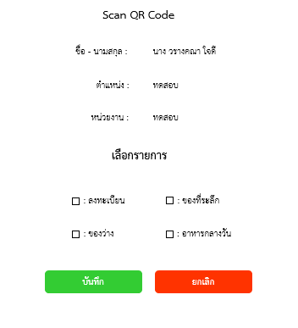

คลิก มี QR Code

มี QR Code
เปิดหน้า QR
เปิดหน้า

Action ไม่มี QR Code
ไม่มี QR Code
คลิก ไม่มี QR Code

ชื่อ - นามสกุล/ตำหน่ง/หน่วยงาน :
ทศผล มั่งมี
คลิก ลงทะเบียนเข้าร่วมงาน
ไม่มี QR Code
เปิดหน้า
เปิดหน้า

 | ชื่อ - นามสกุล |  | ตำแหน่ง |  | หน่วยงาน |  | บริหารจัดการ

ทศพล มั่งมี |  | ผู้บริหาร |  | กระทรวงเกษตรและสหกรณ์ |  | ลงทะเบียนเข้าร่วมงาน

Action ลงทะเบียนหน้างาน
เพิ่มข้อมูลผู้ถูกเชิญ

คำนำหน้า :
นาง V

คลิก ลงทะเบียนหน้างาน
ชื่อ - นามสกุล :
วรางคณา ใจดี

ตำแหน่ง :
ทดสอบ

ลงทะเบียนหน้างาน
เปิดหน้า QR
หน่วยงาน :
ทดสอบ

อีเมล์ :
gg.xx@gmail.com

เบอร์โทร :
0952223985

อาหารกลางวัน

บันทึก
ยกเลิก

Admin - ผู้ถูกเชิญ


เช็คค่าซ้า 3 Field
1. ชื่อ - นามสกุล
2. อีเมล์
3. เบอร์โทร
หาก มีค่าซ้ำทั้ง 3 Field ระบบจะไม่นำรายการนั้นเข้าระบบ

ผู้ถูกเชิญ - ผู้มาแทน
เพิ่มผู้ถูกเชิญ
เปลี่ยนผู้มาแทน
รายงาน

- แก้ ไข import file

สถานะการส่งจดหมาย :
ไม่ได้ส่งจดหมาย V
รายการ :
ผู้ถูกเชิญ V
ส่ง email และ sms
Import File
ชื่อ - นามสกุล/ตำหน่ง/หน่วยงาน :

แสดงจำนวนทั้งหมด 3000

All |  | ถูกสร้าง | คำนำหน้า |  |  | ชื่อ - นามสกุล |  | ตำแหน่ง |  | หน่วยงาน |  | อีเมล์ |  | เบอร์โทร | การส่งจดหมาย | ลงทะเบียน | อาหารกลางวัน |  |  | บริหารจัดการข้อมูล

 | 06/06/2561 04:11:05 |  |  | นาย | ทศพล มั่งมี |  | ผู้บริหาร |  | กระทรวงเกษตรและสหกรณ์ |  | dummy@gmail.com |  | 0902113158 |  | ไม่ได้ส่งจดหมาย |  |  | 1 | แก้ไขสิทธิ์ |  | แก้ไขผู้ถูกเชิญ | ลบ

 | 06/06/2561 04:11:06 |  |  | นาง | บัวคำ ศรีสุข |  | รองผู้บริหาร |  | กระทรวงเกษตรและสหกรณ์ |  | dummy@gmail.com |  | 0902113159 |  | ไม่ได้ส่งจดหมาย |  |  | 0 | แก้ไขสิทธิ์ |  | แก้ไขผู้ถูกเชิญ | ลบ

 | 06/06/2561 04:11:07 |  |  | นาง | จันทรา มากยิ่ง |  | เลขา |  | กระทรวงอุตสาหกรรม |  | dummy@gmail.com |  | 0902113160 |  | ไม่ได้ส่งจดหมาย |  |  | 0 | แก้ไขสิทธิ์ |  | แก้ไขผู้ถูกเชิญ | ลบ

 | 06/06/2561 04:11:08 |  |  | นาย | วิชัย นพภร |  | ผู้บริหาร |  | กระทรวงสาธารณสุข |  | dummy@gmail.com |  | 0902113161 |  | ไม่ได้ส่งจดหมาย |  |  | 1 | แก้ไขสิทธิ์ |  | แก้ไขผู้ถูกเชิญ | ลบ

Admin - เพิ่มผู้ถูกเชิญ
เพิ่มข้อมูลผู้ถูกเชิญ

คำนำหน้า :
นาง V

ชื่อ - นามสกุล :
วรางคณา ใจดี

ตำแหน่ง :
ทดสอบ
ผู้ถูกเชิญ - ผู้มาแทน
เปลี่ยนผู้มาแทน
รายงาน

หน่วยงาน :
ทดสอบ

อีเมล์ :
gg.xx@gmail.com
รายการ :
ผู้ถูกเชิญ V
ส่งจดหมาย
Import File
ชื่อ - นามสกุล/ตำหน่ง/หน่วยงาน :
สถานะการส่งจดหมาย :
ไม่ได้ส่งจดหมาย V

เบอร์โทร :
0952223985

อาหารกลางวัน
# |  | ถูกสร้าง | คำนำหน้า |  |  | ชื่อ - นามสกุล |  | หน่วยงาน |  | ตำแหน่ง |  | อีเมล์ |  | เบอร์โทร | การส่งจดหมาย | ลงทะเบียน |  | บริหารจัดการข้อมูล

 | 06/06/2561 04:11:05 |  |  | นาย | ทศพล มั่งมี |  | กระทรวงเกษตรและสหกรณ์ |  | ผู้บริหาร |  | dummy@gmail.com |  | 0902113158 |  | ไม่ได้ส่งจดหมาย |  | แก้ไขสิทธิ์ |  | แก้ไขผู้ถูกเชิญ
บันทึก
ยกเลิก

 | 06/06/2561 04:11:06 |  |  | นาง | บัวคำ ศรีสุข |  | กระทรวงเกษตรและสหกรณ์ |  | รองผู้บริหาร |  | dummy@gmail.com |  | 0902113159 |  | ไม่ได้ส่งจดหมาย

 | 06/06/2561 04:11:07 |  |  | นาง | จันทรา มากยิ่ง |  | กระทรวงอุตสาหกรรม |  | เลขา |  | dummy@gmail.com |  | 0902113160 |  | ไม่ได้ส่งจดหมาย

 | 06/06/2561 04:11:08 |  |  | นาย | วิชัย นพภร |  | กระทรวงสาธารณสุข |  | ผู้บริหาร |  | dummy@gmail.com |  | 0902113161 |  | ไม่ได้ส่งจดหมาย

Admin - แก้ไขผู้ถูกเชิญ
แก้ไขข้อมูลผู้ถูกเชิญ

คำนำหน้า :
นาง V

ชื่อ - นามสกุล :
วรางคณา ใจดี

ตำแหน่ง :
ทดสอบ
ผู้ถูกเชิญ - ผู้มาแทน
เปลี่ยนผู้มาแทน
รายงาน

หน่วยงาน :
ทดสอบ

อีเมล์ :
gg.xx@gmail.com
รายการ :
ผู้ถูกเชิญ V
ส่งจดหมาย
Import File
ชื่อ - นามสกุล/ตำหน่ง/หน่วยงาน :
สถานะการส่งจดหมาย :
ไม่ได้ส่งจดหมาย V

เบอร์โทร :
0952223985

อาหารกลางวัน
# |  | ถูกสร้าง | คำนำหน้า |  |  | ชื่อ - นามสกุล |  | หน่วยงาน |  | ตำแหน่ง |  | อีเมล์ |  | เบอร์โทร | การส่งจดหมาย | ลงทะเบียน |  | บริหารจัดการข้อมูล

 | 06/06/2561 04:11:05 |  |  | นาย | ทศพล มั่งมี |  | กระทรวงเกษตรและสหกรณ์ |  | ผู้บริหาร |  | dummy@gmail.com |  | 0902113158 |  | ไม่ได้ส่งจดหมาย |  | แก้ไขสิทธิ์ |  | แก้ไขผู้ถูกเชิญ
บันทึก
ยกเลิก

 | 06/06/2561 04:11:06 |  |  | นาง | บัวคำ ศรีสุข |  | กระทรวงเกษตรและสหกรณ์ |  | รองผู้บริหาร |  | dummy@gmail.com |  | 0902113159 |  | ไม่ได้ส่งจดหมาย

 | 06/06/2561 04:11:07 |  |  | นาง | จันทรา มากยิ่ง |  | กระทรวงอุตสาหกรรม |  | เลขา |  | dummy@gmail.com |  | 0902113160 |  | ไม่ได้ส่งจดหมาย

 | 06/06/2561 04:11:08 |  |  | นาย | วิชัย นพภร |  | กระทรวงสาธารณสุข |  | ผู้บริหาร |  | dummy@gmail.com |  | 0902113161 |  | ไม่ได้ส่งจดหมาย

Admin - แก้ไขสิทธิ์
ผู้ถูกเชิญ - ผู้มาแทน
เพิ่มผู้ถูกเชิญ
เปลี่ยนผู้มาแทน
รายงาน

ชื่อ - นามสกุล :
นาย นัฐพงค์ ธงซิ้ว

ตำแหน่ง :
ทดสอบ

หน่วยงาน :
ทดสอบ

ระบบ default สิทธ์ให้ 3 ช่อง
1. ลงทะเบียน
2. ของว่าง
3. อาหารกลางวัน
กดที่ตัวอักษรได้ด้วย

ลงทะเบียน
ของว่าง

ของที่ระลึก
อาหารกลางวัน

กลับ
ตั้งค่าสิทธ์การใช้งาน

Admin - ผู้มาแทน
ผู้ถูกเชิญ - ผู้มาแทน
เพิ่มผู้ถูกเชิญ
เปลี่ยนผู้มาแทน
รายงาน

สถานะการส่งจดหมาย :
ไม่ได้ส่งจดหมาย V
รายการ :
ผู้มาแทน V
ส่ง email และ sms
ชื่อ - นามสกุล/ตำหน่ง/หน่วยงาน :

แสดงจำนวนทั้งหมด 3000

All |  | ถูกสร้าง | คำนำหน้า |  |  | ชื่อ - นามสกุล |  | หน่วยงาน |  | ตำแหน่ง |  | อีเมล์ |  | เบอร์โทร | การส่งจดหมาย | ลงทะเบียน | อาหารกลางวัน |  |  | บริหารจัดการข้อมูล

 | 06/06/2561 04:11:05 |  |  | นาง | ยิ่งสุข เจริญผล |  | กระทรวงเกษตรและสหกรณ์ |  | เลขา |  | dummy@gmail.com |  | 0802002020 |  | ไม่ได้ส่งจดหมาย |  |  | 1 | แก้ไขสิทธิ์ |  | แก้ไขผู้มาแทน | ลบ

 | 06/06/2561 04:11:05 |  |  | นาง | ยิ่งสุข เจริญผล |  | กระทรวงเกษตรและสหกรณ์ |  | เลขา |  | dummy@gmail.com |  | 0802002020 |  | ไม่ได้ส่งจดหมาย |  |  | 0 | แก้ไขสิทธิ์ |  | แก้ไขผู้มาแทน | ลบ

 | 06/06/2561 04:11:05 |  |  | นาง | ยิ่งสุข เจริญผล |  | กระทรวงเกษตรและสหกรณ์ |  | เลขา |  | dummy@gmail.com |  | 0802002020 |  | ไม่ได้ส่งจดหมาย |  |  | 0 | แก้ไขสิทธิ์ |  | แก้ไขผู้มาแทน | ลบ

Admin - แก้ไขผู้มาแทน
แก้ไขข้อมูลผู้มาแทน

อ้างอิง

ชื่อ - นามสกุล :
นาย นัฐพงค์ ธงซิ้ว

หน่วยงาน :
กรมส่งเสริมการเกษตร

ตำแหน่ง :
ผู้บริหาร

ผู้มาแทน

ผู้ถูกเชิญ - ผู้มาแทน
เปลี่ยนผู้มาแทน
รายงาน
คำนำหน้า :
นาง V

ชื่อ - นามสกุล :
วรางคณา ใจดี
สถานะการส่งจดหมาย :
ไม่ได้ส่งจดหมาย V
ส่งจดหมาย
Import File
ชื่อ - นามสกุล/ตำหน่ง/หน่วยงาน :
รายการ :
ผู้มาแทน V
อีเมล์ :
gg.xx@gmail.com

หน่วยงาน :
ทดสอบ
# |  | ถูกสร้าง | คำนำหน้า |  |  | ชื่อ - นามสกุล |  | หน่วยงาน |  | ตำแหน่ง |  | อีเมล์ |  | เบอร์โทร | การส่งจดหมาย | ผู้เชื้อเชิญ | ลงทะเบียน |  | บริหารจัดการข้อมูล

ตำแหน่ง :
ทดสอบ
 | 06/06/2561 04:11:05 |  |  | นาง | ยิ่งสุข เจริญผล |  | กระทรวงเกษตรและสหกรณ์ |  | เลขา |  | dummy@gmail.com |  | 0802002020 |  | ไม่ได้ส่งจดหมาย |  |  | แก้ไขสิทธิ์ |  | แก้ไขผู้มาแทน

เบอร์โทร :
0952223985
 | 06/06/2561 04:11:05 |  |  | นาง | ยิ่งสุข เจริญผล |  | กระทรวงเกษตรและสหกรณ์ |  | เลขา |  | dummy@gmail.com |  | 0802002020 |  | ไม่ได้ส่งจดหมาย |  |  | แก้ไขสิทธิ์ |  | แก้ไขผู้มาแทน

บันทึก
ยกเลิก
 | 06/06/2561 04:11:05 |  |  | นาง | ยิ่งสุข เจริญผล |  | กระทรวงเกษตรและสหกรณ์ |  | เลขา |  | dummy@gmail.com |  | 0802002020 |  | ไม่ได้ส่งจดหมาย |  |  | แก้ไขสิทธิ์ |  | แก้ไขผู้มาแทน

ผู้ถูกเชิญ - อีเมล
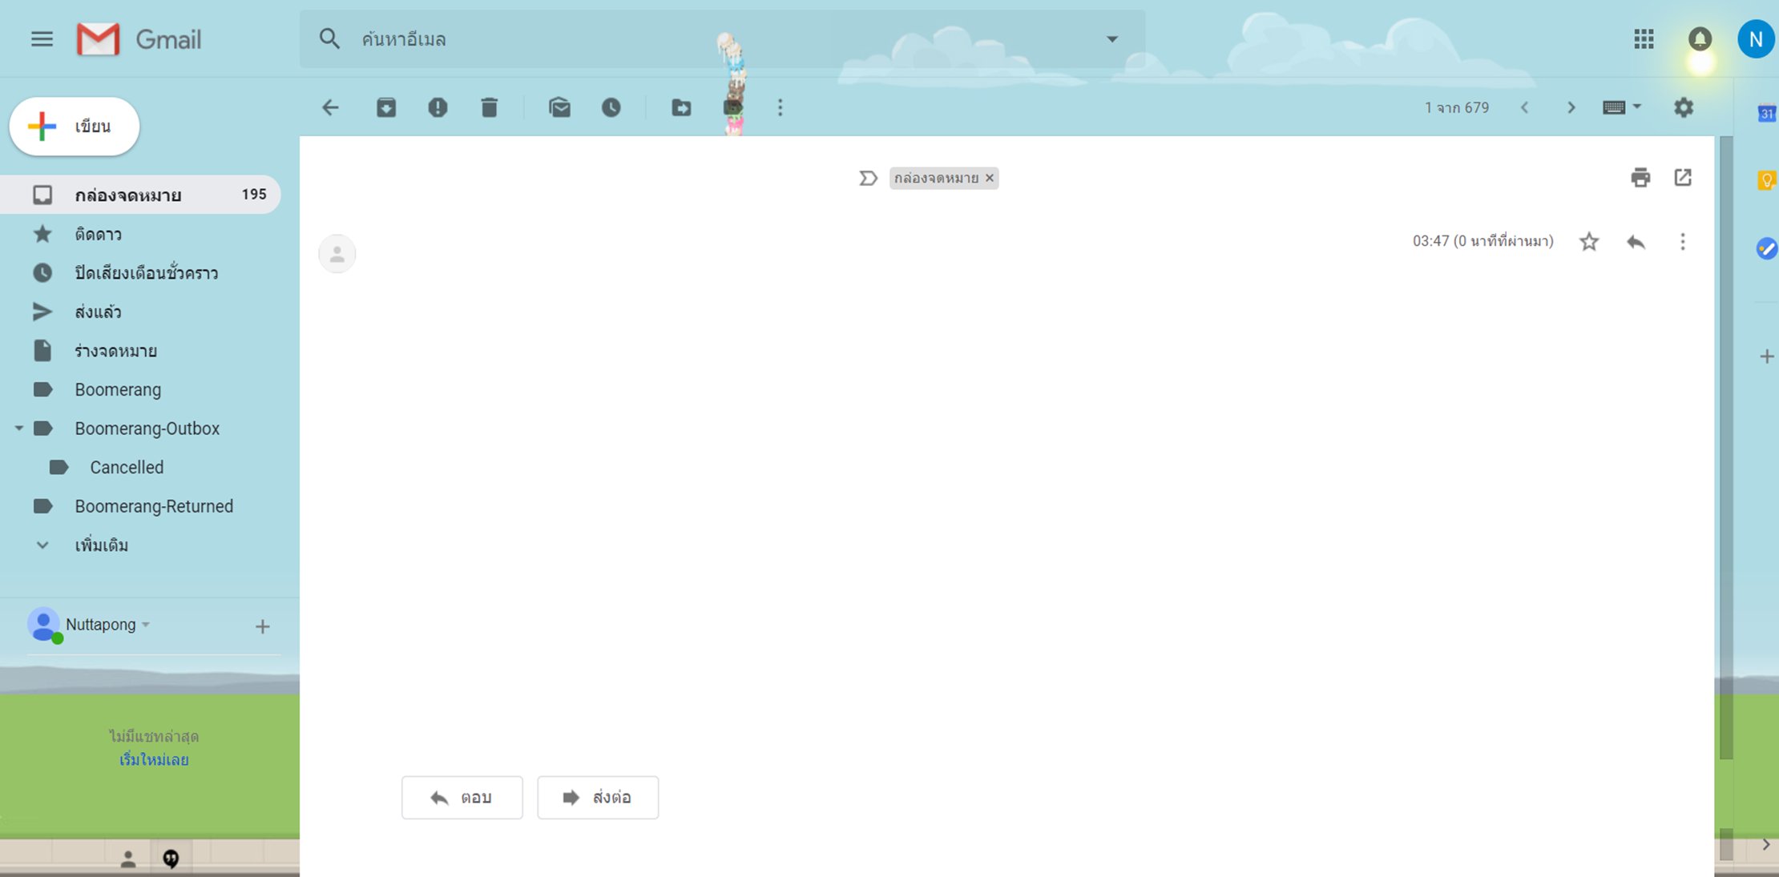

- แก้ไขหัวข้อเป็น DPO อีเมล์
- เรื่อง Link ยาวเกินไป

QR Code สำหรับเข้าร่วมพิธีเปิดงานเทศกาลโคนมแห่งชาติ วันที่ 30 มกราคม 2562
Link : https://confirm/FMfcgxwBTkFSBdxsqLlXkCkspzGQkFss
หมายเหตุ กรุณาแสดง QR Code เพื่อลงทะเบียนหน้างาน

ผู้ถูกเชิญ - sms
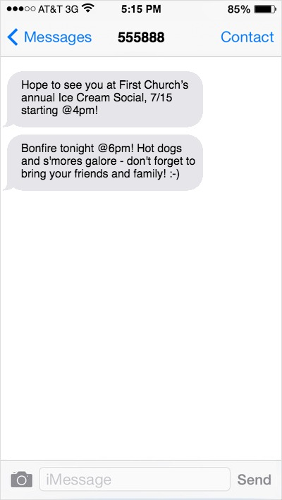
DPO
Link : https://confirm/FMfcgxwBTkFSBd
xsqLlXkCkspzGQkFss
14/01/2562
QR Code สำหรับเข้าร่วมงานเทศกาลโคนมแห่งชาติ 62
sender เป็น DPO

ผู้ถูกเชิญ - Link ยืนยัน
พิธีเปิดงานเทศกาลโคนมแห่งชาติ
วันพุธที่ 30 มกราคม 2562

ชื่อ - นามสกุล :
นาย นัฐพงค์ ธงซิ้ว

ตำแหน่ง :
ผู้บริหาร

หน่วยงาน :
ทดสอบ

อีเมล์ :
N.nut@gmail.com

เบอร์โทร :
0902110325


Download

เปลี่ยนผู้มาแทน

ผู้ถูกเชิญ - เปลี่ยนผู้มาแทน
เปลี่ยนผู้มาแทน

ผู้ถูกเชิญ

ชื่อ - นามสกุล :
นาย นัฐพงค์ ธงซิ้ว

ตำแหน่ง :
ผู้บริหาร

หน่วยงาน :
กรมส่งเสริมการเกษตร

ผู้มาแทน

คำนำหน้า :
นาง V

ชื่อ - นามสกุล :
วรางคณา ใจดี

ตำแหน่ง :
รองผู้บริหาร

หน่วยงาน :
กรมส่งเสริมการเกษตร

อีเมล์ :
gg.xx@gmail.com

เบอร์โทร :
0952223985

บันทึก
ยกเลิก

admin - เปลี่ยนผู้มาแทนหน้างาน
เปลี่ยนผู้มาแทนหน้างาน

อ้างอิง

ชื่อ - นามสกุล :
นาย นัฐพงค์ ธงซิ้ว

ตำแหน่ง :
ผู้บริหาร

หน่วยงาน :
กรมส่งเสริมการเกษตร

ผู้มาแทน

คำนำหน้า :
นาง V

ชื่อ - นามสกุล :
วรางคณา ใจดี

ตำแหน่ง :
ผู้บริหาร

หน่วยงาน :
กรมส่งเสริมการเกษตร

อีเมล์ :
gg.xx@gmail.com

เบอร์โทร :
0952223985

บันทึก
ยกเลิก

ผู้มาแทน - ยืนยันผู้มาแทน
พิธีเปิดงานเทศกาลโคนมแห่งชาติ
วันพุธที่ 30 มกราคม 2562

ผู้ถูกเชิญ

ชื่อ - นามสกุล :
นาย นัฐพงค์ ธงซิ้ว

ตำแหน่ง :
ผู้บริหาร

หน่วยงาน :
ทดสอบ

ผู้มาแทน

คำนำหน้า :
นาง

ชื่อ - นามสกุล :
วรางคณา ใจดี

ตำแหน่ง :
ผู้บริหาร

หน่วยงาน :
กรมส่งเสริมการเกษตร

อีเมล์ :
gg.xx@gmail.com

เบอร์โทร :
0952223985

Download

เปลี่ยนผู้มาแทน

ผู้มาแทน - อีเมล (2)
- แก้ไขหัวข้อ อีเมล์
- เรื่อง Link ยาวเกินไป

QR Code สำหรับเข้าร่วมพิธีเปิดงานเทศกาลโคนมแห่งชาติ วันที่ 30 มกราคม 2562
Link : https://confirm/FMfcgxwBTkFSBdxsqLlXkCkspzGQkFss
หมายเหตุ กรุณาแสดง QR Code เพื่อลงทะเบียนหน้างาน

ผู้มาแทน - sms (2)
DPO
Link : https://confirm/FMfcgxwBTkFSBd
xsqLlXkCkspzGQkFss
14/01/2562
QR Code สำหรับเข้าร่วมงานเทศกาลโคนมแห่งชาติ 62
sender เป็น DPO

Staff - Scan QR Code
Scan QR Code

ชื่อ - นามสกุล :
นาง วรางคณา ใจดี

ตำแหน่ง :
ทดสอบ

หน่วยงาน :
ทดสอบ

เลือกรายการ

: ลงทะเบียน
: ของที่ระลึก

: ของว่าง
: อาหารกลางวัน

บันทึก
ยกเลิก

